对学习的理解
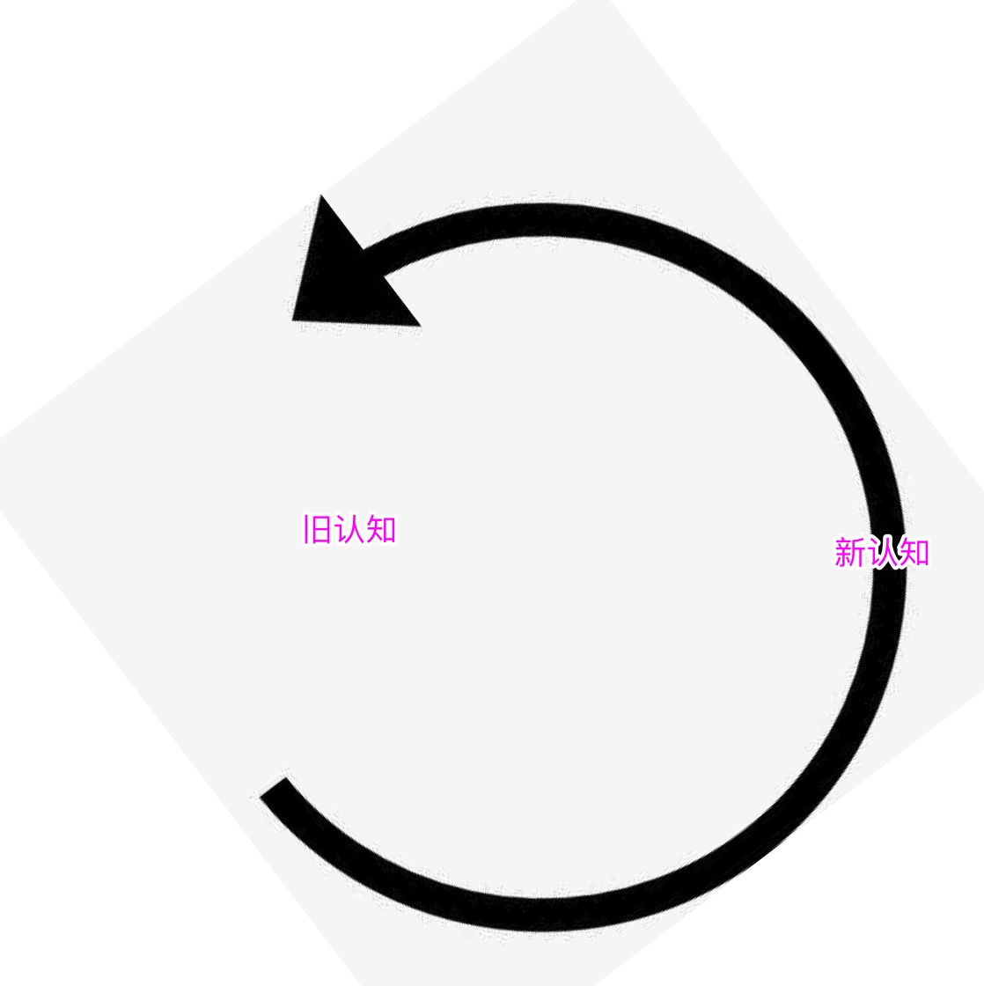

加深理解

理解、消化
加工
应用

输人
输出

提高认知速度

底层规律

